Sheet1
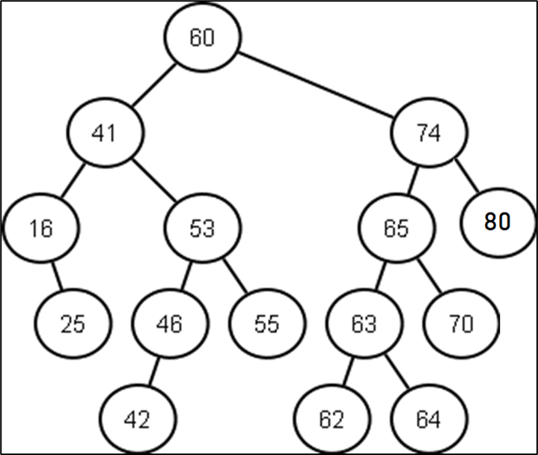
 | Prikažite sadržaj liste, steka i varijable Current nakon svake iteracije while petlje za InOrder kretanje
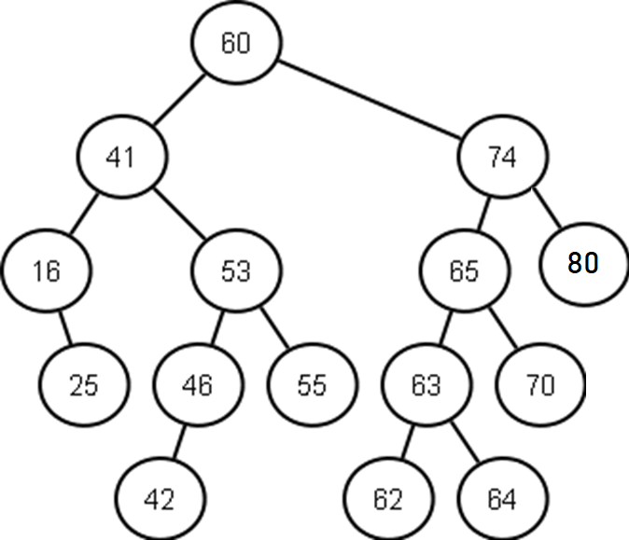

 |  |  |  |  |  |  | inOrder znaci left-visit-right

 | Iteracija 1 | Iteracija 2 | Iteracija 3 | Iteracija 4 | Iteracija 5 | Iteracija 6 | Iteracija 7 | Iteracija 8 | Iteracija 9 | Iteracija 10 | Iteracija 11 | Iteracija 12 | Iteracija 13 | Iteracija 14 | Iteracija 15 | Iteracija 16 | Iteracija 17 | Iteracija 18 | Iteracija 19 | Iteracija 20 | Iteracija 21 | Iteracija 22 | Iteracija 23 | Iteracija 24 | Iteracija 25 | Iteracija 26 | Iteracija 27 | Iteracija 28 | Iteracija 29 | Iteracija 30 | Iteracija 31 | Iteracija 31 | Iteracija 32 | Iteracija 33 | Iteracija 34 | Iteracija 35 | Iteracija 36 | Iteracija 37 | Iteracija 38 | Iteracija 39 | Iteracija 40 | Iteracija 41 | Iteracija 42 | Iteracija 43 | Iteracija 44 | Iteracija 45

Current | Current | Current | Current | Current | Current | Current | Current | Current | Current | Current | Current | Current | Current | Current | Current | Current | Current | Current | Current | Current | Current | Current | Current | Current | Current | Current | Current | Current | Current | Current | Current | Current | Current | Current | Current | Current | Current | Current | Current | Current | Current | Current | Current | Current | Current | Current
60 | 41 | 16 | null | null | 25 | null | null | null | null | 53 | 46 | 42 | null | null | null | null | null | null | 55 | null | null | null | null | 74 | 65 | 63 | 62 | null | null | null | null | 64 | null | null | null | null | 70 | null | null | null | null | 80 | null | null | null

 | Stek | Stek | Stek | Stek | Stek | Stek | Stek | Stek | Stek | Stek | Stek | Stek | Stek | Stek | Stek | Stek | Stek | Stek | Stek | Stek | Stek | Stek | Stek | Stek | Stek | Stek | Stek | Stek | Stek | Stek | Stek | Stek | Stek | Stek | Stek | Stek | Stek | Stek | Stek | Stek | Stek | Stek | Stek | Stek | Stek | Stek
 | 60 | 60 | 60 | 60 | 60 | 60 | 60 | 60 | 60 | 60 | 60 | 60 | 60 | 60 | 60 | 60 | 60 | 60 | 60 | 60 | 60 | 60 | x | x | 74 | 74 | 74 | 74 | 74 | 74 | 74 | 74 | 74 | 74 | 74 | 74 | 74 | 74 | 74 | 74 | x | x | 80 | x | x | x
 | x | 41 | 41 | 41 | 41 | 41 | 41 | 41 | x | x | 53 | 53 | 53 | 53 | 53 | 53 | 53 | x | x | 55 | x | x | x | x | x | 65 | 65 | 65 | 65 | 65 | 65 | 65 | 65 | 65 | 65 | x | x | 70 | x | x | x | x | x | x | x | x
 | x | x | 16 | x | x | 25 | x | x | x | x | x | 46 | 46 | 46 | 46 | x | x | x | x | x | x | x | x | x | x | x | 63 | 63 | 63 | 63 | x | x | 64 | x | x | x | x | x | x | x | x | x | x | x | x | x
 | x | x | x | x | x | x | x | x | x | x | x | x | 42 | x | x | x | x | x | x | x | x | x | x | x | x | x | x | 62 | x | x | x | x | x | x | x | x | x | x | x | x | x | x | x | x | x | x
 | x | x | x | x | x | x | x | x | x | x | x | x | x | x | x | x | x | x | x | x | x | x | x | x | x | x | x | x | x | x | x | x | x | x | x | x | x | x | x | x | x | x | x | x | x | x
 | x | x | x | x | x | x | x | x | x | x | x | x | x | x | x | x | x | x | x | x | x | x | x | x | x | x | x | x | x | x | x | x | x | x | x | x | x | x | x | x | x | x | x | x | x | x
 | x | x | x | x | x | x | x | x | x | x | x | x | x | x | x | x | x | x | x | x | x | x | x | x | x | x | x | x | x | x | x | x | x | x | x | x | x | x | x | x | x | x | x | x | x | x
 | x | x | x | x | x | x | x | x | x | x | x | x | x | x | x | x | x | x | x | x | x | x | x | x | x | x | x | x | x | x | x | x | x | x | x | x | x | x | x | x | x | x | x | x | x | x
 | x | x | x | x | x | x | x | x | x | x | x | x | x | x | x | x | x | x | x | x | x | x | x | x | x | x | x | x | x | x | x | x | x | x | x | x | x | x | x | x | x | x | x | x | x | x
 | x | x | x | x | x | x | x | x | x | x | x | x | x | x | x | x | x | x | x | x | x | x | x | x | x | x | x | x | x | x | x | x | x | x | x | x | x | x | x | x | x | x | x | x | x | x
 | x | x | x | x | x | x | x | x | x | x | x | x | x | x | x | x | x | x | x | x | x | x | x | x | x | x | x | x | x | x | x | x | x | x | x | x | x | x | x | x | x | x | x | x | x | x
 | x | x | x | x | x | x | x | x | x | x | x | x | x | x | x | x | x | x | x | x | x | x | x | x | x | x | x | x | x | x | x | x | x | x | x | x | x | x | x | x | x | x | x | x | x | x
 | x | x | x | x | x | x | x | x | x | x | x | x | x | x | x | x | x | x | x | x | x | x | x | x | x | x | x | x | x | x | x | x | x | x | x | x | x | x | x | x | x | x | x | x | x | x
 | x | x | x | x | x | x | x | x | x | x | x | x | x | x | x | x | x | x | x | x | x | x | x | x | x | x | x | x | x | x | x | x | x | x | x | x | x | x | x | x | x | x | x | x | x | x
 | x | x | x | x | x | x | x | x | x | x | x | x | x | x | x | x | x | x | x | x | x | x | x | x | x | x | x | x | x | x | x | x | x | x | x | x | x | x | x | x | x | x | x | x | x | x

 | Lista | Lista | Lista | Lista | Lista | Lista | Lista | Lista | Lista | Lista | Lista | Lista | Lista | Lista | Lista | Lista | Lista | Lista | Lista | Lista | Lista | Lista | Lista | Lista | Lista | Lista | Lista | Lista | Lista | Lista | Lista | Lista | Lista | Lista | Lista | Lista | Lista | Lista | Lista | Lista | Lista | Lista | Lista | Lista | Lista | Lista
 | x | x | x | 16 | 16 | 16 | 16 | 16 | 16 | 16 | 16 | 16 | 16 | 16 | 16 | 16 | 16 | 16 | 16 | 16 | 16 | 16 | 16 | 16 | 16 | 16 | 16 | 16 | 16 | 16 | 16 | 16 | 16 | 16 | 16 | 16 | 16 | 16 | 16 | 16 | 16 | 16 | 16 | 16 | 16 | 16
 | x | x | x | x | x | x | 25 | 25 | 25 | 25 | 25 | 25 | 25 | 25 | 25 | 25 | 25 | 25 | 25 | 25 | 25 | 25 | 25 | 25 | 25 | 25 | 25 | 25 | 25 | 25 | 25 | 25 | 25 | 25 | 25 | 25 | 25 | 25 | 25 | 25 | 25 | 25 | 25 | 25 | 25 | 25
 | x | x | x | x | x | x | x | x | 41 | 41 | 41 | 41 | 41 | 41 | 41 | 41 | 41 | 41 | 41 | 41 | 41 | 41 | 41 | 41 | 41 | 41 | 41 | 41 | 41 | 41 | 41 | 41 | 41 | 41 | 41 | 41 | 41 | 41 | 41 | 41 | 41 | 41 | 41 | 41 | 41 | 41
 | x | x | x | x | x | x | x | x | x | x | x | x | x | 42 | 42 | 42 | 42 | 42 | 42 | 42 | 42 | 42 | 42 | 42 | 42 | 42 | 42 | 42 | 42 | 42 | 42 | 42 | 42 | 42 | 42 | 42 | 42 | 42 | 42 | 42 | 42 | 42 | 42 | 42 | 42 | 42
 | x | x | x | x | x | x | x | x | x | x | x | x | x | x | x | 46 | 46 | 46 | 46 | 46 | 46 | 46 | 46 | 46 | 46 | 46 | 46 | 46 | 46 | 46 | 46 | 46 | 46 | 46 | 46 | 46 | 46 | 46 | 46 | 46 | 46 | 46 | 46 | 46 | 46 | 46
 | x | x | x | x | x | x | x | x | x | x | x | x | x | x | x | x | x | 53 | 53 | 53 | 53 | 53 | 53 | 53 | 53 | 53 | 53 | 53 | 53 | 53 | 53 | 53 | 53 | 53 | 53 | 53 | 53 | 53 | 53 | 53 | 53 | 53 | 53 | 53 | 53 | 53
 | x | x | x | x | x | x | x | x | x | x | x | x | x | x | x | x | x | x | x | x | 55 | 55 | 55 | 55 | 55 | 55 | 55 | 55 | 55 | 55 | 55 | 55 | 55 | 55 | 55 | 55 | 55 | 55 | 55 | 55 | 55 | 55 | 55 | 55 | 55 | 55
 | x | x | x | x | x | x | x | x | x | x | x | x | x | x | x | x | x | x | x | x | x | x | 60 | 60 | 60 | 60 | 60 | 60 | 60 | 60 | 60 | 60 | 60 | 60 | 60 | 60 | 60 | 60 | 60 | 60 | 60 | 60 | 60 | 60 | 60 | 60
 | x | x | x | x | x | x | x | x | x | x | x | x | x | x | x | x | x | x | x | x | x | x | x | x | x | x | x | x | 62 | 62 | 62 | 62 | 62 | 62 | 62 | 62 | 62 | 62 | 62 | 62 | 62 | 62 | 62 | 62 | 62 | 62
 | x | x | x | x | x | x | x | x | x | x | x | x | x | x | x | x | x | x | x | x | x | x | x | x | x | x | x | x | x | x | 63 | 63 | 63 | 63 | 63 | 63 | 63 | 63 | 63 | 63 | 63 | 63 | 63 | 63 | 63 | 63
 | x | x | x | x | x | x | x | x | x | x | x | x | x | x | x | x | x | x | x | x | x | x | x | x | x | x | x | x | x | x | x | x | x | 64 | 64 | 64 | 64 | 64 | 64 | 64 | 64 | 64 | 64 | 64 | 64 | 64
 | x | x | x | x | x | x | x | x | x | x | x | x | x | x | x | x | x | x | x | x | x | x | x | x | x | x | x | x | x | x | x | x | x | x | x | 65 | 65 | 65 | 65 | 65 | 65 | 65 | 65 | 65 | 65 | 65
 | x | x | x | x | x | x | x | x | x | x | x | x | x | x | x | x | x | x | x | x | x | x | x | x | x | x | x | x | x | x | x | x | x | x | x | x | x | x | 70 | 70 | 70 | 70 | 70 | 70 | 70 | 70
 | x | x | x | x | x | x | x | x | x | x | x | x | x | x | x | x | x | x | x | x | x | x | x | x | x | x | x | x | x | x | x | x | x | x | x | x | x | x | x | x | 74 | 74 | 74 | 74 | 74 | 74
 | x | x | x | x | x | x | x | x | x | x | x | x | x | x | x | x | x | x | x | x | x | x | x | x | x | x | x | x | x | x | x | x | x | x | x | x | x | x | x | x | x | x | x | 80 | 80 | 80

